事务
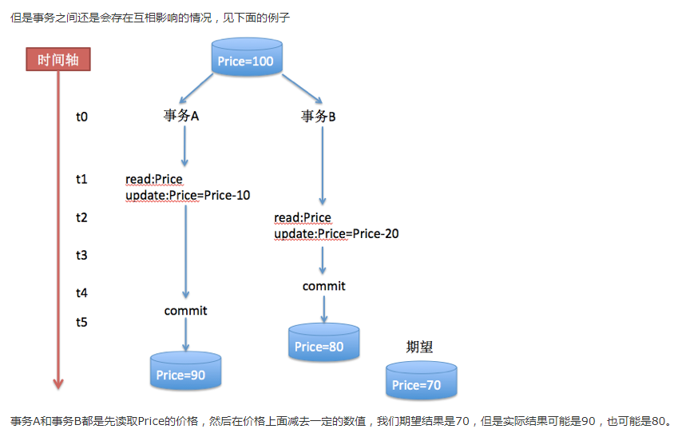
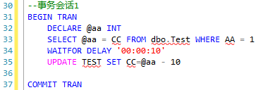
事务的隔离级别
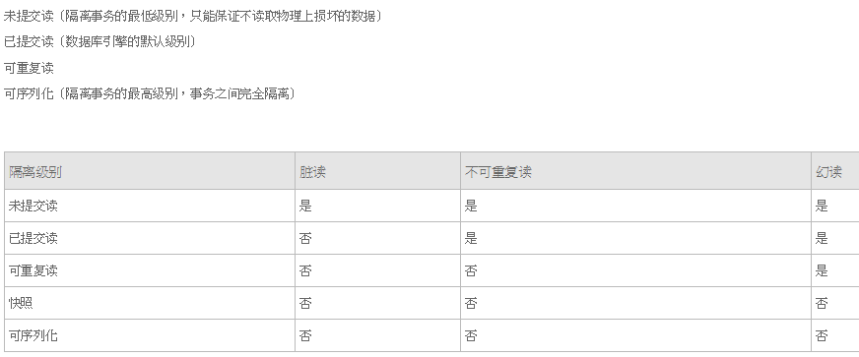

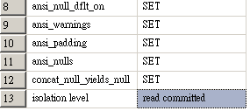

事务错误的概念
不可重复读
在同一事务中，两次读取同一数据，得到内容不同，侧重点在于数据修改
幻读
同一事务中，用同样的操作读取两次，得到的记录数不相同，幻读的侧重点在于两次读取的纪录数量不一致
不可重复读和幻读在概念上有些交叉，对于不可重复读来说，在同一个事务中，如果读取到的记录数量发生变化，也可以看作是一种不可重复读，同样，对于幻读来说，同一个事务中的读取结果数量一致，但是内容发生了变化，也可以看成是一种不可重复读。

个人理解：任何的事务里面如果只有SELECT语句，那不管WaitFor多长时间的等待，其他的会话事务都不会等待这个SELECT事务的（不管是什么等级的事务都是这样）
个人理解：WAITFOR DELAY '00:00:05'这个语句用起来很特殊，如果这个语句之前只有SELECT语句那在等待的时间里执行另外的事务效果会跟SELECT一样，不会管事务1下面是否还有UPDATE,DELETE语句

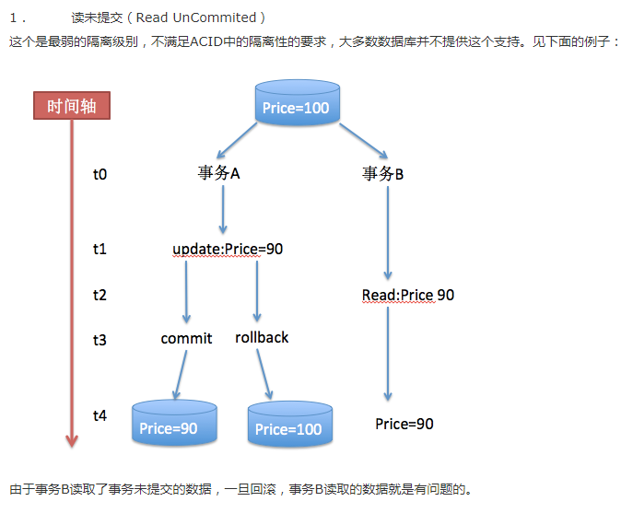

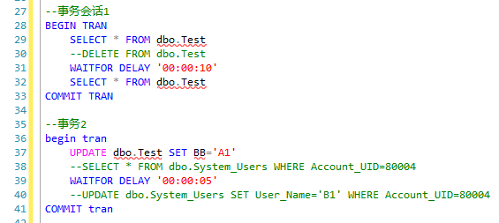

测试的时候不要把2个事务放一个查询窗口里面执行按F5执行，这样相当于sql执行的顺序就是从上到下，执行完事务1再执行事务2。必须要开两个查询窗口才能测试并发

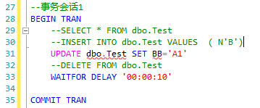

对于会话1只要是执行insert,update,delete语句，会话2就必须等到会话1执行完才能执行
对于会话1如果执行SELECT语句，会话2则不会等待直接执行语句

加上nolock可以提升sql的查询性能，但是对事物的一致性有可能会影响，加了nolock就相当于读未提交（READ UNCommited)

不可重复读现象：
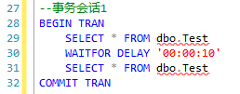

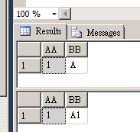

先执行会话1，再执行会话2.由于会话2不需要等待比会话1早执行完这就导致了查询结果不一样的情况出现

解决方法是：
一.修改事务等级

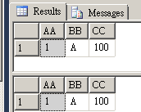

上面的截图注释错误的。SET TRANSACTION ISOLATION LEVEL REPEATABLE READ这句话只能修改当前会话的事务等级，在别的会话里面不起作用
上面的查询条件确实是一样了，但其实如果再查一遍test表，结果BB是A1，而不是A。虽然是错误的结果但保证了数据的一致性，这样保证了后面的运算都是以这个值来计算的

二.尽量把两个事务放到一个事务里面去写，这样就解决很多问题，个人推荐用这个
不可重复读的原因跟我上面讲的任何的事务如果只有SELECT，那其他事务是不会等待这个事务的，所以就会造成错误

Sheet3
